処理フロー
画面設計書 |  | 処理フロー |  | 担当者 | 日付
 |  |  | 作成 | CITS武田 | 2021-03-01
 |  |  | 更新 | HYN関媛丹 | 2021-10-22
【凡例】
バッチ/画面
サービスAPI
他MS API
自領域
テーブル
他領域
テーブル
 | 1．処理フロー
【社内フロント】
NEWTON
【調達基盤/発注・在庫状況照会サービス】
HUB
GMIND
PROSUGATE
RSP
SAP

画面設計書_在庫引当シミュレーションの範囲
有効在庫
発注
置場マスタ
統合メニュー
受注テーブル

受注明細参照API
在庫数量取得API
発注詳細全体検索API
置場情報取得API

在庫、部材照

在庫・発注残照会

在庫引当照会
発注残照会
在庫引当シミュレーション
API

在庫引当シミュレーション
在庫引当シミュレーション
結果サマリ（仮）
在庫引当シミュレーション
予定情報（仮）

在庫引当シミュレーション結果
在庫引当シミュレーション結果
API

結果ファイル
CSV
在庫引当シミュレーション結果DL
API

受注明細照会

画面レイアウト
画面設計書 |  |  |  |  |  | 画面レイアウト |  | 担当者 | 日付
 |  |  |  |  |  |  | 作成 | HYN 王歩栄 | 2021-03-01
 |  |  |  |  |  |  | 更新 | HYN関媛丹 | 2021-10-22
 | 1．画面レイアウト
 |  | ＜画面項目レイアウト＞
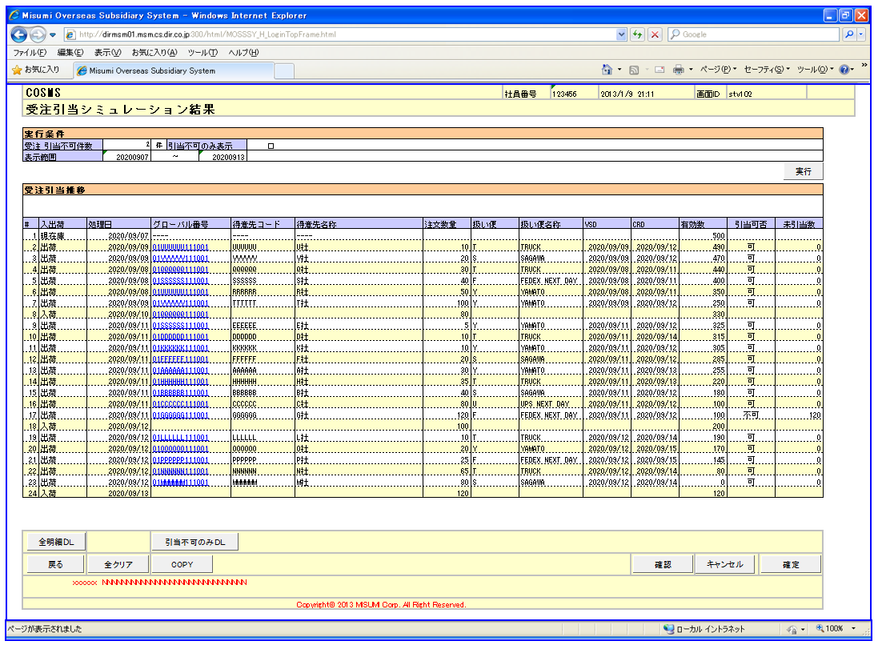

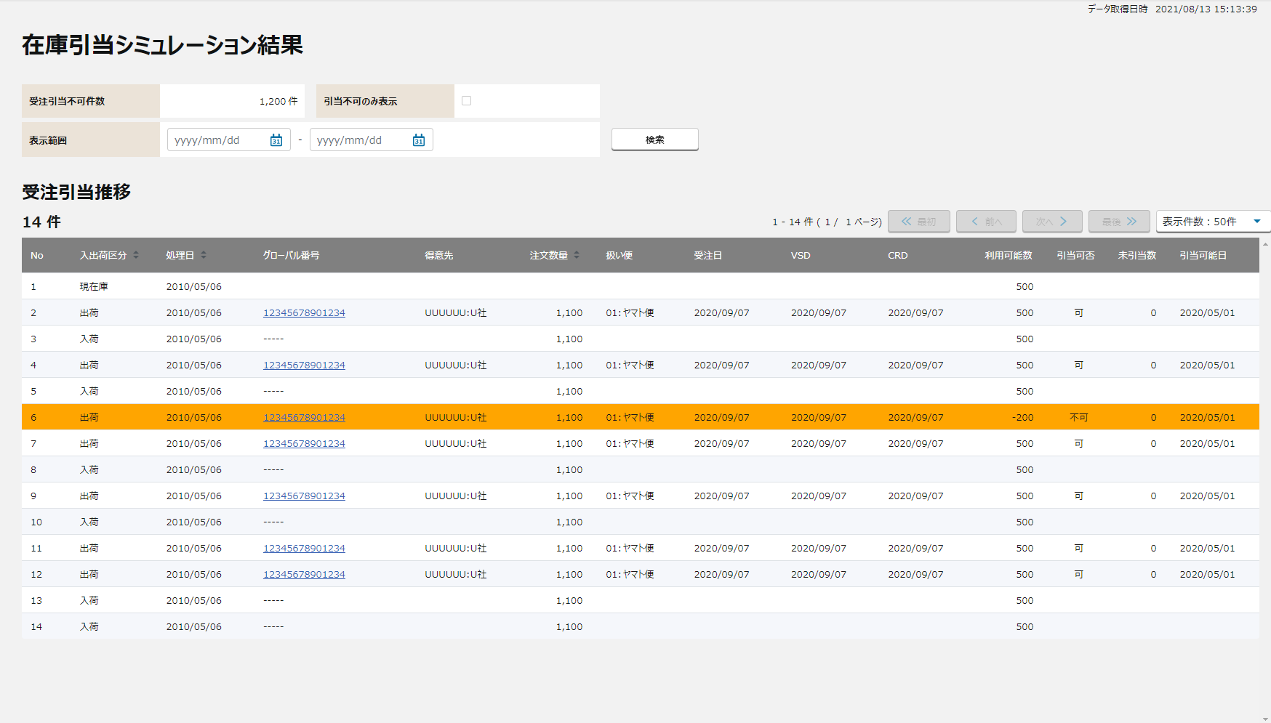

①
①

②
②

③

③

④

〇
①
②
 |  |  |  | 領域番号（画面項目定義参照）
 |  |  |  | ヘッダ
 |  |  |  | 検索結果
③
 |  |  |  | 明細
④
 |  |  |  | フッター

 |  |  |  | ※明細表示のソート順は以下の通りとする

 |  |  |  | 初期表示 | ①日付 ②種類（現在庫、出荷、入荷の順）③注文数（昇順）

【外部設計】
Mockで各パターンの画面をハードコピーする
 |  |  |  | 画面動作
 |  |  |  | ＜初期表示＞
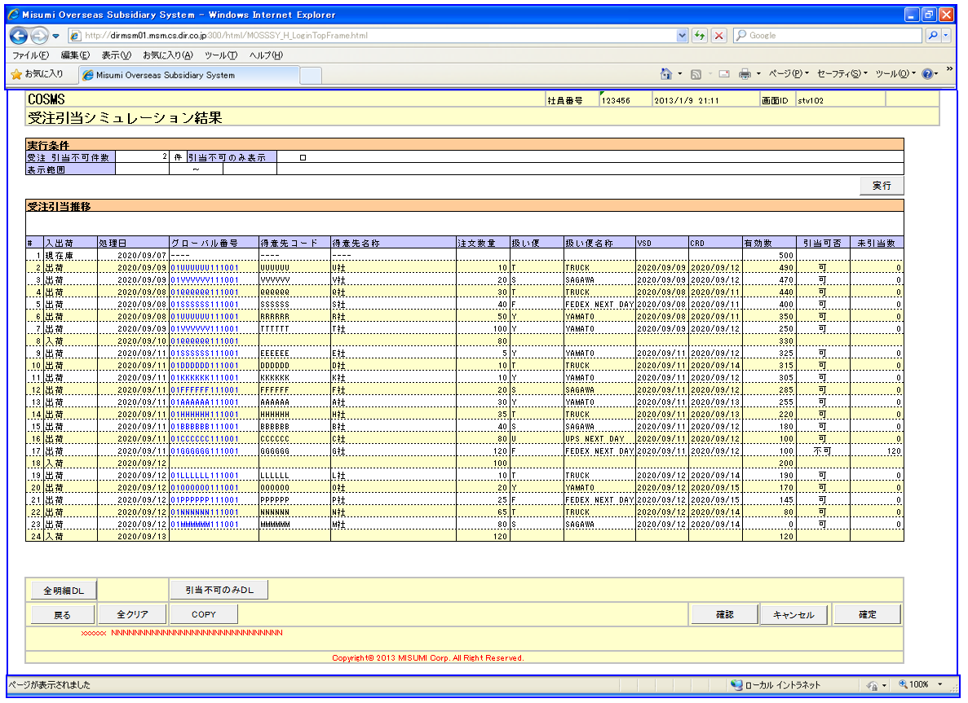

④

 |  |  |  | ①受注 引当不可件数は初期表示され、変更不可とする。
 |  |  |  | ②引当不可のみ表示チェックボックスはOFFで初期表示する。
 |  |  |  | ③表示範囲の入力項目はBlankで表示する。
 |  |  |  | ④納期変更シミュレーションで実行したシミュレーション結果を表示する。

 |  |  | ＜検索条件を入力し検索ボタンを押下 ⇒ 入力エラーありの場合＞
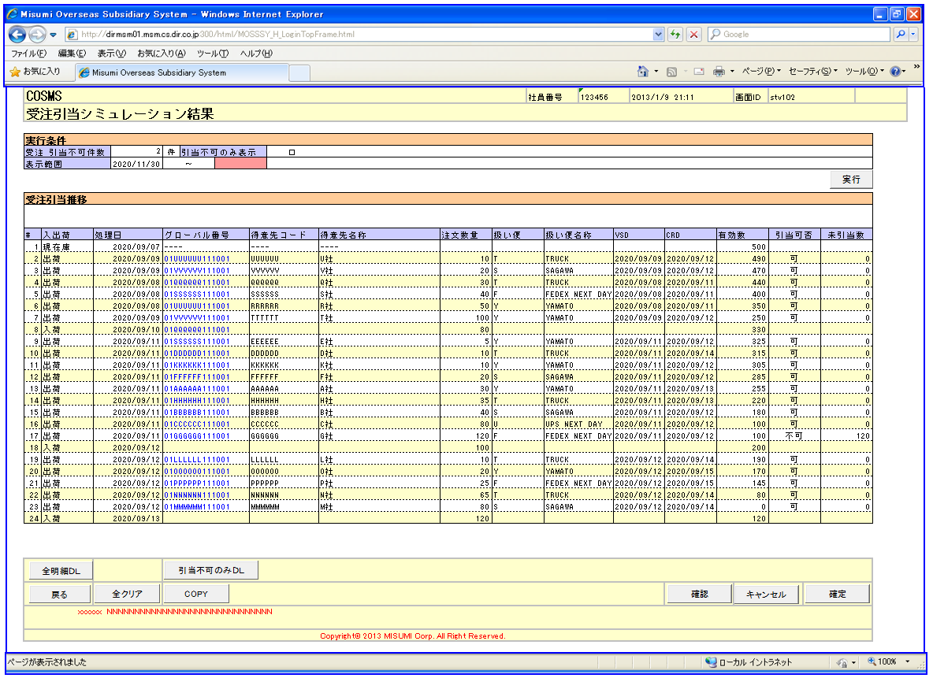
【外部設計】
Mockで各パターンの画面をハードコピーする

 |  |  |  | 入力エラー項目がハイライトされる
 |  |  |  | エラーメッセージが表示される
 |  |  |  | 受注引当推移は変わらない

【外部設計】
Mockで各パターンの画面をハードコピーする
 |  |  | ＜検索条件を入力し検索ボタンを押下 ⇒ 入力エラーなしの場合 ⇒ 検索結果が50件未満だった場合＞
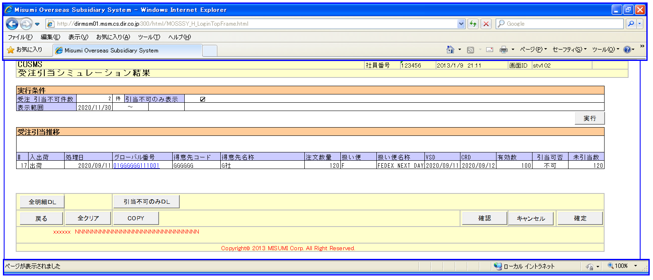

 |  |  |  | 受注引当推移を表示する
 |  |  |  | グローバル番号にリンクがはられ、クリックすると受注明細照会画面へ飛ぶ

 |  |  | ＜検索条件を入力し検索ボタンを押下 ⇒ 入力エラーなしの場合 ⇒ 検索結果が50件以上だった場合＞
【外部設計】
Mockで各パターンの画面をハードコピーする
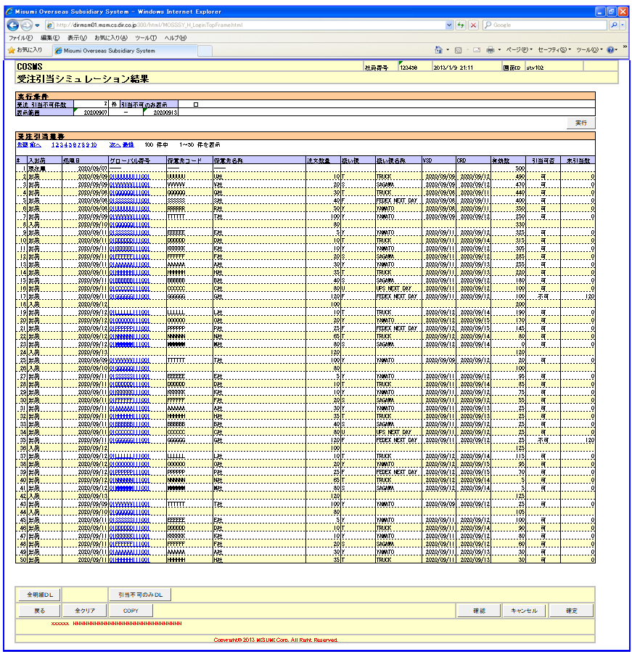

 |  |  |  | 受注引当推移を表示する
 |  |  |  | ページ送りコンテンツが表示される
 |  |  |  | グローバル番号にリンクがはられ、クリックすると受注明細照会画面へ飛ぶ

【外部設計】
Mockで各パターンの画面をハードコピーする
 |  |  | ＜全クリアボタン押下＞

 |  |  |  | 初期表示に戻る

チェック仕様
【ToBe外部設計】
ﾒｯｾｰｼﾞIDは採番後に記載する。
画面設計書 |  |  |  | チェック仕様 |  |  |  |  |  |  | 担当者 | 日付
 |  |  |  |  |  |  |  |  |  | 作成 | HYN 王歩栄 | 2021-03-01
 |  |  |  |  |  |  |  |  |  | 更新 | HYN関媛丹 | 2021-10-22

画面ID | ASVTCIV050 |  | 画面名 | 在庫引当シミュレーション結果
イベント | 条件 | 順番 | 項目名 | チェック名 | チェック内容 | タイプ | メッセージID | メッセージ | メッセージ表示後処理 | 備考
検索ボタン押下時 | onClick | 1 | 表示範囲（From） 表示範囲（To） | 単項目チェック | 画面項目定義を参照する。 |  |  | ①入力値が不正です |  | 「画面項目定義」シート参照
検索ボタン押下時 | onClick | 2 | 表示範囲（From） 表示範囲（To） | 日付関連チェック | 表示範囲（From）、表示範囲（To）のいずれかが入力されている場合、以下のチェックを行う。 ①いずれかしか入力されていない場合はエラーとする。 ②表示範囲（From）が表示範囲（To）よりも未来日になっている場合はエラーとする。 在庫引当シミュレーション結果APIのチェック仕様を参照する。 |  |  | ①表示範囲を両方とも入力してください ②表示範囲（From）＜表示範囲（To）と入力してください。 |  | 「API設計書_(APIID)_在庫引当シミュレーション結果.xlsx」の「チェック仕様」シート参照
検索ボタン押下時 | onClick | 3 | 表示範囲（From） 表示範囲（To） | 受註引当推移チェック | 入力した表示範囲が受注引当推移に存在ない場合はエラーとする。 |  |  | 指定した表示範囲が範囲外です。 |  | 「API設計書_(APIID)_在庫引当シミュレーション結果.xlsx」の「チェック仕様」シート参照

イベント処理仕様
【ToBe外部設計】
APIIDは採番後に記載する。
画面設計書 |  | イベント処理仕様 |  |  |  |  |  |  |  | 担当者 | 日付
 |  |  |  |  |  |  |  |  | 作成 | HYN 王歩栄 | 2021-03-01
 |  |  |  |  |  |  |  |  | 更新 | HYN関媛丹 | 2021-10-22

画面ID | ASVTCIV050 | 画面名 |  | 在庫引当シミュレーション結果 |  |  | 利用API |  | 参照情報
項目№ | 項目名 | イベント | 証跡 | 同期 | イベント処理概要 | 備考 | ID | 名称
A | 初期化イベント
A-1 | 画面初期化 | 初期処理 |  |  | ※在庫引当シミュレーション画面から遷移 １.遷移元の画面で設定した検索キー情報を取得する。 １-1.受注引当不可件数表示 在庫引当シミュレーション結果APIを呼び出し、在庫引当シミュレーション結果を取得する。 →エラーが発生した場合、エラーメッセージを表示して処理を中断する。 |  | MAPOSIV050 | 在庫引当シミュレーション結果API | 「機能呼出仕様」シートの「表_在庫引当シミュレーション結果API」参照
B | イベント起動項目
B-1 | 「検索」ボタンを押す | ボタン押下 |  |  | 1.在庫引当シミュレーション結果APIを呼び出し、在庫引当シミュレーション結果を取得する。 1-1.引当不可のみ表示がチェックされた場合 検索条件に引当不可を追加する。 1-2.表示範囲FROM、TOが指定された場合 検索条件に表示範囲FROM、TOを追加する。 |  | MAPOSIV050 | 在庫引当シミュレーション結果API | 「機能呼出仕様」シートの「表_在庫引当シミュレーション結果API」参照
B-1 | 「引当不可のみ表示」チェックボックス押下 | ボタン押下 |  |  | 引当不可のみ表示がチェックされた場合 画面表示に引当不可データを表示する。
B-2 | グローバル番号を選択する | 選択時 |  |  | １．受注明細照会画面を起動する | 遷移先画面： 受注明細照会画面 |  |  | 「機能呼出仕様」シートの「表_受注明細照会画面起動パラメータ」参照
B-3 | 「最初」テキストリンクを押す | リンク押下 |  |  | 1.検索結果明細の先頭ページの表示 「最初」ボタンと「前へ」ボタンを非活性にする
B-4 | 「前へ」テキストリンクを押す | リンク押下 |  |  | 1.検索結果明細を１ページ分戻る 1-1.明細の１ページ目へ移動した場合、 「先頭」ボタンと「前へ」ボタンを非活性にする
B-5 | 「次へ」テキストリンクを押す | リンク押下 |  |  | 1.検索結果明細を１ページ分進む 1-1.明細の最終ページへ移動した場合、 「次へ」ボタンと「最後」ボタンを非活性にする
B-6 | 「最後へ」テキストリンクを押す | リンク押下 |  |  | 1.検索結果明細の最終ページの表示 1-1.「次へ」ボタンと「最後」ボタンを非活性にする
B-7 | 「ページ」テキストリンクを押す | リンク押下 |  |  | 1.検索結果明細の該当ページを表示する 1-1.先頭ページへ移動した場合、「前へ」「1」を非活性にする。 1-2.最終ページへ移動した場合、「次へ」最終ページテキストリンクを非活性にする。
B-8 | 「表示件数」テキストリンクを押す | リンク押下 |  |  | １.以下オプションを選択して、検索結果明細の１行目から検索結果明細を該当する件数で指定された行数分を表示する。 ・表示件数：20件 ・表示件数：50件 ・表示件数：100件
B-9 | 「全明細ＤＬ」を押す | ボタン押下 |  |  | 在庫引当シミュレーション予定情報より受注引当推移の全データをダウンロードする。
B-10 | 「引当不可のみＤＬ」を押す | ボタン押下 |  |  | 在庫引当シミュレーション予定情報より受注引当推移の引当不可データをダウンロードする。
B-11 | 「COPY」ボタンを押す | ボタン押下 |  |  | 1. 明細コピー用テキストをクリップボードに保存する。 1-1：１行１項目とする。 1-2：明細ヘッダの左から右の順番とする。 ［項目名1］Tab［項目名1の値：1行目］Tab［項目名1の値：2行目］... ［項目名2］Tab［項目名2の値：1行目］Tab［項目名2の値：2行目］... ［項目名3］Tab［項目名3の値：1行目］Tab［項目名3の値：2行目］...
C | 自動更新

